1.IDENTIFICACION
INFORMACIÓN GENERAL |  | INFORMACIÓN DEL ESTUDIO RESPECTIVO
 |  | NODO NÚMERO |  |  |  |  | 23647
 |  | INFORME NÚMERO |  |  |  |  | 1136
CONTRATISTA | UNIÓN TEMPORAL MOVILIDAD 2014 | ORDEN DE TRABAJO No. |  |  |  |  | PROGRAMACION BASICA
 |  | FECHA DE LA ORDEN DE TRABAJO |  |  |  |  | -
 |  | FECHA DE LA TOMA DE INFORMACIÓN |  |  |  |  | 120714
 |  | DÌA DE LA SEMANA
OBJETO DEL CONTRATO | REALIZAR LA TOMA DE INFORMACIÓN DE CAMPO, COMO INSUMO DEL PROGRAMA DE MONITOREO, SEGUIMIENTO Y PLANEACIÓN DEL TRÁNSITO Y EL TRANSPORTE DE BOGOTA D.C | TIPO DE ESTUDIO |  |  |  |  | VOLÚMENES POR TIPO DE VEHÍCULO
 |  | NOMBRE DEL ARCHIVO |  |  |  |  | 23647_AK_70_X_AC_63_140712_VOL_V1.xlsx
 |  | CÓDIGO DEL ESTUDIO |  |  |  |  | VOL
 |  | LUGAR DE LA TOMA DE INFORMACIÓN
NÚMERO DE CONTRATO | 2072-2013 | COORDENADA X |  |  |  |  | LONGITUD
 |  | COORDENADA Y |  |  |  |  | LATITUD

FECHA DE INICIO DEL CONTRATO | 22-01-2014 | PROFESIONALES RESPONSABLES
 |  | CONSULTOR (DIRECTOR) |  |  |  |  | ING. MSC. SANDRA LUCIA NAVAS TEQUIA
 |  | CONSULTOR (COORDINADOR GENERAL) |  |  |  |  | ING. MSC. LUIS FERNANDO RUBIANO BARRERO
INTERVENTORÍA | UNIVERSIDAD NACIONAL DE COLOMBIA | CONSULTOR (EXPERTO EN TRÁNSITO Y TRANSPORTE) |  |  |  |  | ING. ESP. DIANA PAOLA PARADA
 |  | CONSULTOR (ING ANÀLISIS) |  |  |  |  | ING. IRINA ROCÍO GUTIÉRREZ
 |  | INTERVENTORÍA (DIRECTOR) |  |  |  |  | ING. MSC. ARTURO ZARATE
 |  | INTERVENTORÍA (ESPECIALISTA) |  |  |  |  | ING. MSC. WILLIAM CASTRO
 |  | INTERVENTORÍA (RESIDENTE) |  |  |  |  | ING. JOSÉ EDWIN TORRES
OBJETO DEL CONTRATO | INTERVENTORÍA TÉCNICA, ADMINISTRATIVA Y FINANCIERA PARA LA TOMA DE INFORMACIÓN DE CAMPO COMO INSUMO DEL PROGRAMA DE MONITOREO, SEGUIMIENTO Y PLANEACIÓN DEL TRÁNSITO Y TRANSPORTE DE BOGOTÁ D.C. | SUPERVISOR SECRETARIA MOVILIDAD |  |  |  |  | ING. FABIAN GONZALEZ

 |  | VERSIONES DEL ESTUDIO
 |  | NÚMERO |  | FECHA | OBSERVACIONES
NÚMERO DE CONTRATO | 2072-2013 | Versión 0 |  | 16/07/2014
 |  | Versión 1 |  | 18/07/2014 | SE INCLUYERON LAS OBSERVACIONES DE LA INTERVENTORÍA SEGÚN COMUNICADO FI-INT-CMTTUB14-345-14. SE DA RESPUESTA MEDIANTE COMUNICADO ICV-187-C-627. En la hoja 1. Identificación se corrigió el análisis puntual. En la hoja 2. Base se revisaron los valores registrados en los periodos de las: movimiento 3 08:00 y 12:00 horas para livianos donde se presentaron variaciones en el flujo vehicular sin evidenciarse causa en la zona de aforo; movimiento 4 08:30 y 11:15 horas para bicicletas donde las variaciones se atribuyen al desplazamiento de grupo de personas hacia el parque Simón Bolívar teniendo en cuenta que la toma se realizó un sábado.
 |  | Versión 2
FECHA DE INICIO DEL CONTRATO | 21-01-2014 | Versión 3

 |  | DESCRIPCIÓN DE LA TOMA DE INFORMACIÓN
 |  | TIPO DE VEHÍCULO | FACTOR DE EQUIVALENCIA | MOVIMIENTOS AFORADOS |  |  | No. DE PERÍODOS | HORA
ESQUEMA |  |  |  | ACCESO | LENTA | RÁPIDA | HORARIO DEL PERÍODO No. 1 | 22:00-06:00
 |  | L | 1 | NORTE |  |  | HORARIO DEL PERÍODO No. 2 | 06:00-14:00
 |  | C | 2 | SUR | 2 |  | HORARIO DEL PERÍODO No. 3 | 14:00-22:00
 |  |  |  | OCCIDENTE | 3 |  | No. DE HORAS TOMADAS |  | 24
 |  | BT | 2 | ORIENTE | 4 |  | HORARIO DE LA TOMA DE INFORMACIÓN |  | 22:00-22:00
 |  | B | 2 |  |  |  | No. DE EQUIPOS UTILIZADOS |  | 8
 |  |  |  | OBSERVACIONES DE LA TOMA DE INFORMACIÒN
 |  | AL | 2 | OBSERVACION |  |  |  |  |  | ACCESO
 |  | AT | 2.5 | DURANTE LA TOMA DE INFORMACIÓN SE PRESENTARON VARIACIONES EN EL FLUJO VEHICULAR SIN EVIDENCIARSE CAUSA EN LA ZONA DE AFORO EN LOS PERIODOS DE LAS 08:00-08:15 Y 12:00-12:15 HORAS. |  |  |  |  |  | OCCIDENTE
 |  | BA | 2.5
 |  | ESP | 2 | DURANTE LA TOMA DE INFORMACIÓN SE PRESENTARON VARIACIONES EN EL FLUJO DE BICICLETAS ESPECIALMENTE EN LOS PERIODOS DE LAS 08:30 Y 11:15 HORAS, LA CAUSA PUEDE SER EL DESPLAZAMIENTO DE GRUPO DE PERSONAS HACIA EL PARQUE SIMÓN BOLÍVAR TENIENDO EN CUENTA QUE LA TOMA SE REALIZÓ UN SÁBADO. |  |  |  |  |  | ORIENTE
 |  | INT | 2
 |  | C2P | 2.5
 |  | C2G | 2.5
 |  | C3-C4 | 2.5
 |  | C5 | 2.5
 |  | >C5 | 2.5
 |  | M | 0.5
 |  | BIC | 0.3

 |  | ANALISIS PUNTUAL
 |  | LA INTERSECCIÓN DE LA AVENIDA CARRERA 70 CON AVENIDA CALLE 63 SE ENCUENTRA UBICADA EN EL SECTOR NOROESTE DE LA CIUDAD. LA AVENIDA CARRERA 70 (AVENIDA ROJAS) PERMITE LA CIRCULACIÓN EN SENTIDO ORIENTE - OCCIDENTE Y VICEVERSA Y ESTÁ CONFORMADA POR DOS CALZADAS PARA TRÁFICO MIXTO (INCLUYE TPC), CADA UNA CON DOS CARRILES DE CIRCULACIÓN HASTA EMPATAR CON LA AVENIDA CALLE 63, CONVIRTIÉNDOSE EN UNA VÍA DE UNA SOLA CALZADA CON DOS CARRILES DE CIRCULACIÓN EN SENTIDO SUR-NORTE. LA AVENIDA CALLE 63 (AVENIDA JOSÉ CELESTINO MUTIS), ESTÁ CONFORMADA POR DOS CALZADAS PARA TRÁFICO MIXTO (INCLUYE TPC), PERMITE LA CIRCULACIÓN EN SENTIDO ORIENTE - OCCIDENTE Y VICEVERSA, HASTA EMPATAR CON LA AVENIDA CARRERA 70, CONVIRTIÉNDOSE EN UNA VÍA DE UNA SOLA CALZADA CON DOS CARRILES DE CIRCULACIÓN EN SENTIDO OCCIDENTE-ORIENTE. EL VOLUMEN TOTAL DE VEHÍCULOS MIXTOS DURANTE EL PERÍODO DE AFORO FUE DE 62.613, DISTRIBUIDOS DE LA SIGUIENTE MANERA: EL 77,0% CORRESPONDE A VEHÍCULOS LIVIANOS, EL 12,7% A MOTOS, EL 6,2% A TRANSPORTE PÚBLICO COLECTIVO Y EL 1,8% A VEHÍCULOS DE CARGA. EL PERÍODO DE MÁXIMA DEMANDA SE PRESENTA ENTRE LAS 07:45 Y LAS 08:45 HORAS, DONDE SE MOVILIZAN UN TOTAL DE 4.042 VEHÍCULOS MIXTOS; DE LOS CUALES EL 73,2% CORRESPONDE A VEHÍCULOS LIVIANOS, EL 14,4% A MOTOS, EL 6,2% A TRANSPORTE PÚBLICO COLECTIVO, EL 3,6% A BICICLETAS Y FINALMENTE EL 2,5% RESTANTE A CAMIONES.

 |  | REGISTRO FOTOGRÁFICO
 |  | 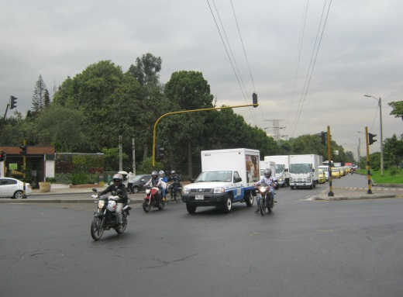

 |  | ACCESO SUR

 |  | 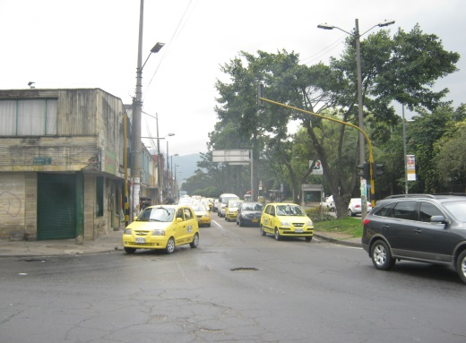 |  |  |  |  | 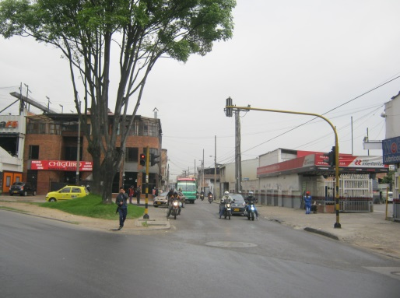

 |  | ACCESO OCCIDENTE |  |  |  |  | ACCESO ORIENTE

